函数调用分析
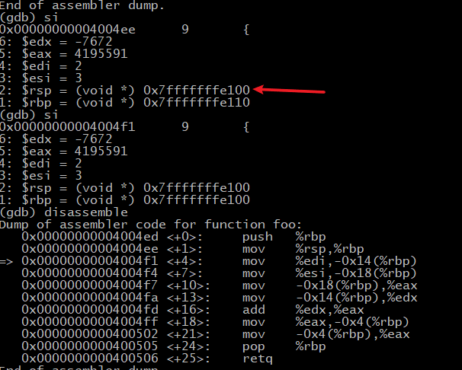
 | 对应代码"\2_C_and_Assembly\coursework\DebugTest.c"
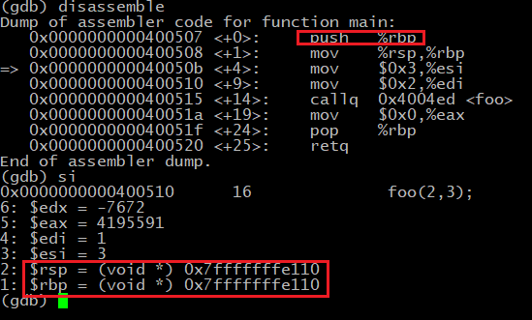
gdb分析栈帧(图中"=>"指向的是待执行的指令，后面输入si会执行)
1，首先push %rbp 入栈，此时%rsp, %rbp都是0x110.
2，当执行"515 callq 0x4004ed<foo>"后，%rsp发生变化，指向0x108，即下移了8个位置，因为0x110-0x108=8。但此时foo函数的方法还没有压栈，说明%rsp指向的是main函数栈帧的顶部。
3，但是再往下执行时, %rsp指向了0x100，而%rbp还是0x110??
4， 由图可知，子函数调用完，pop %rbp后，%rbp和%rsp会回到父函数原来对应的位置，即左边的110(%rsp)，108(%rsp)位置。
以上只是简单分析，还有%rdp具体在函数调用时的变化没有理解，后期待研究。
注：%rbp固定指向栈底部，%rsp指向栈顶部且随着入栈而变化
 | Hexadecimal | Stack Frame | registers |  | function |  | registers | value
main() | 0xfe110 |  | %rbp | %rsp | main() |  | %edx
foo() | 10f |  |  |  |  |  | %esi | 3
 | 10e |  |  |  |  |  | %edi | 2
 | 10d |  |  |  |  |  | %eax
 | 10c
 | 10b
 | 10a
 | 109
 | 108 |  |  | %rsp | foo() | x64系统中每次移动8位(8bytes x 8 = 64 bits)
 | 107 |  |  |  |  | 即地址都是用64bits表示的。
 | 106
 | 105
 | 104
 | 103
 | 102
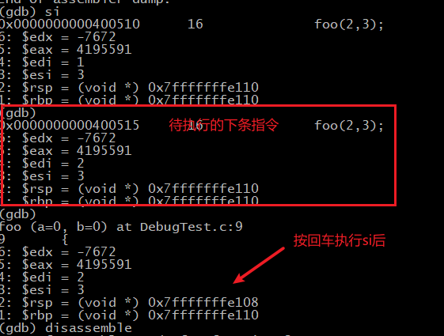
 | 101
 | 0xfe100 |  | %rbp | %rsp

 | -0x4 | 5(%eax)

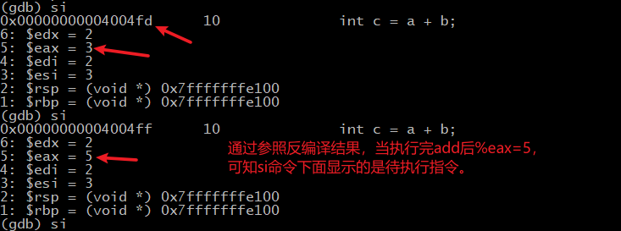

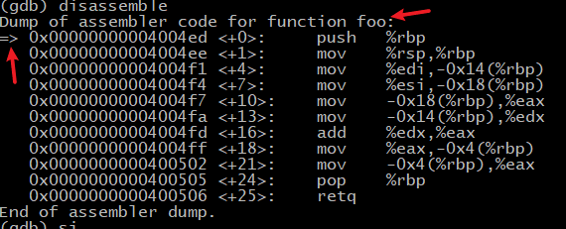
 | -0x14 | 2(%edi)

 | -0x18 | 3(%esi)

反汇编结果
反汇编结果：
int foo(int a, int b)
{
4004ed: 55 push %rbp
4004ee: 48 89 e5 mov %rsp,%rbp
4004f1: 89 7d ec mov %edi,-0x14(%rbp)
4004f4: 89 75 e8 mov %esi,-0x18(%rbp)
int c = a + b; #下面就是本行的具体寄存器操作
4004f7: 8b 45 e8 mov -0x18(%rbp),%eax
4004fa: 8b 55 ec mov -0x14(%rbp),%edx
4004fd: 01 d0 add %edx,%eax #把%edx和%eax中的数值相加，然后放入%eax
4004ff: 89 45 fc mov %eax,-0x4(%rbp)
return c;
400502: 8b 45 fc mov -0x4(%rbp),%eax
}
400505: 5d pop %rbp
400506: c3 retq
0000000000400507 <main>:
int main(void){
400507: 55 push %rbp
400508: 48 89 e5 mov %rsp,%rbp
foo(2,3);
40050b: be 03 00 00 00 mov $0x3,%esi
400510: bf 02 00 00 00 mov $0x2,%edi
400515: e8 d3 ff ff ff callq 4004ed <foo>
return 0;
40051a: b8 00 00 00 00 mov $0x0,%eax
}

